Sheet1
随机光远程处理
软包-web检测图有点歪 | 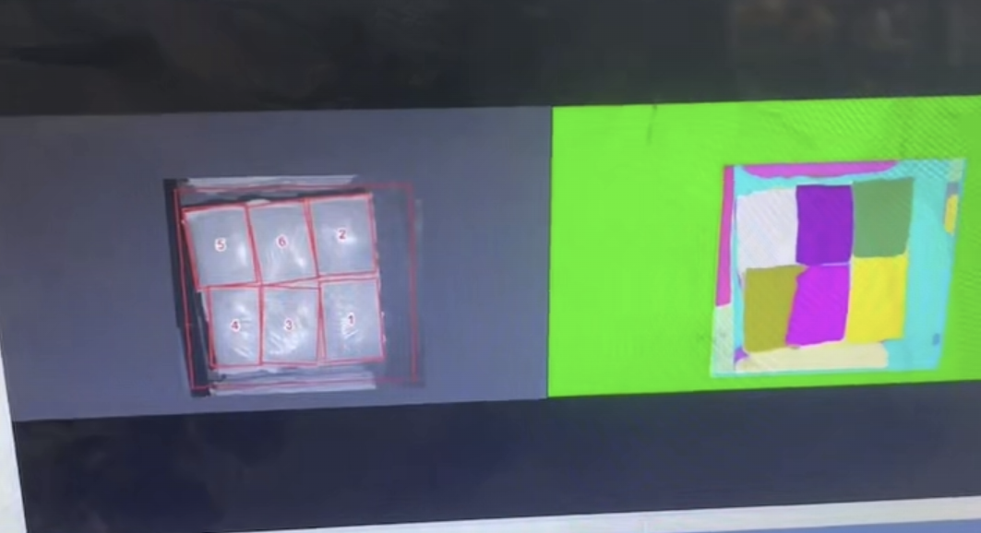 | 识别出来有些歪不影响抓取。
软包-web登录不进去 | 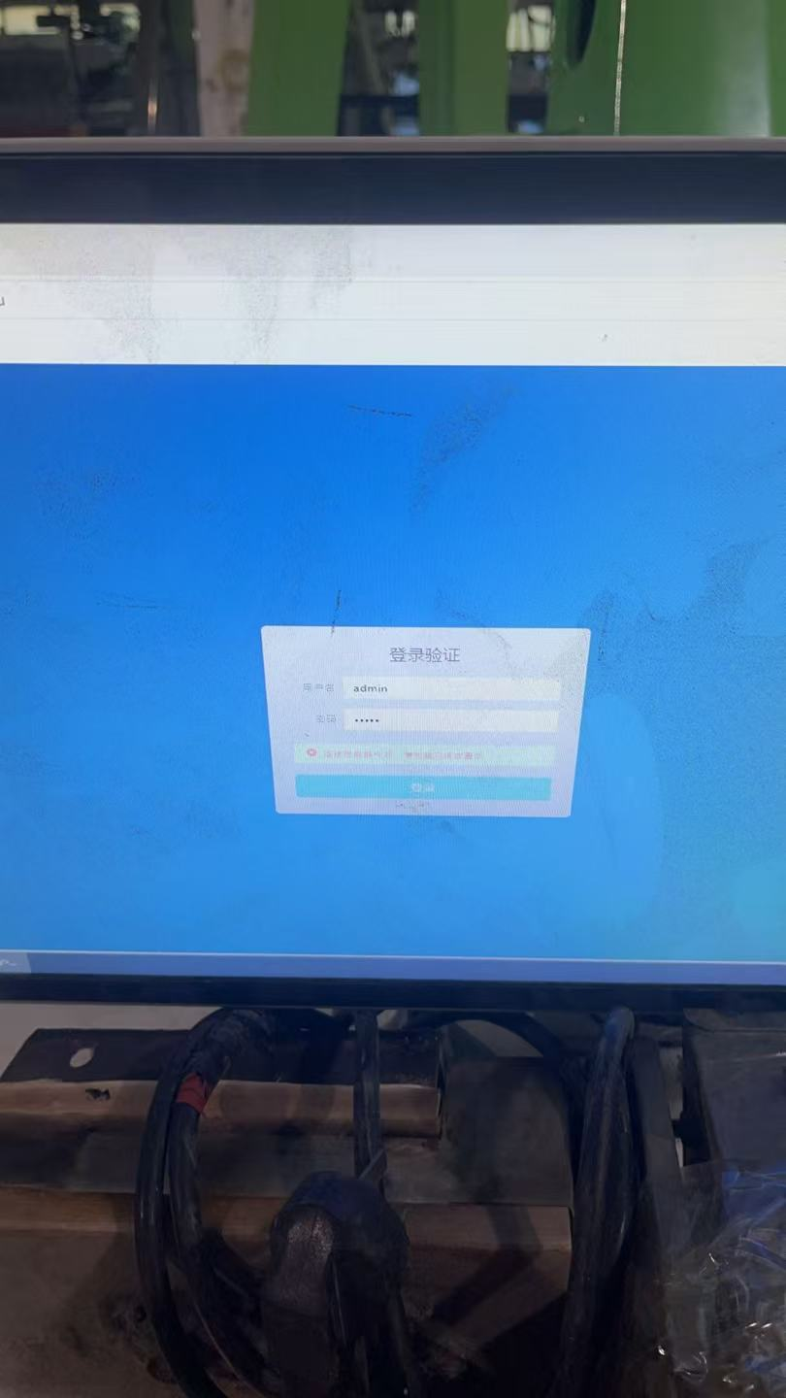 | 账号密码都是admin,关了网页清理后台重新登录看看，不行就是ip端口出问题/重启电脑
软包-modbus寄存器GV7=0-1-0错误，模型切换不给7 | 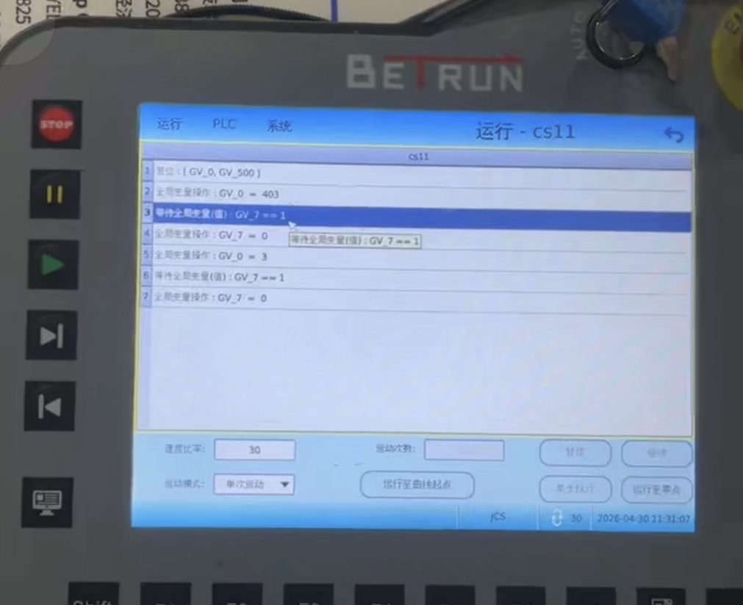 | ping以下查看网线有没有问题，只做模型切换不做识别再试试，最后排查出来是modbus版本太低
软包-web空位置识别成一个袋子 | 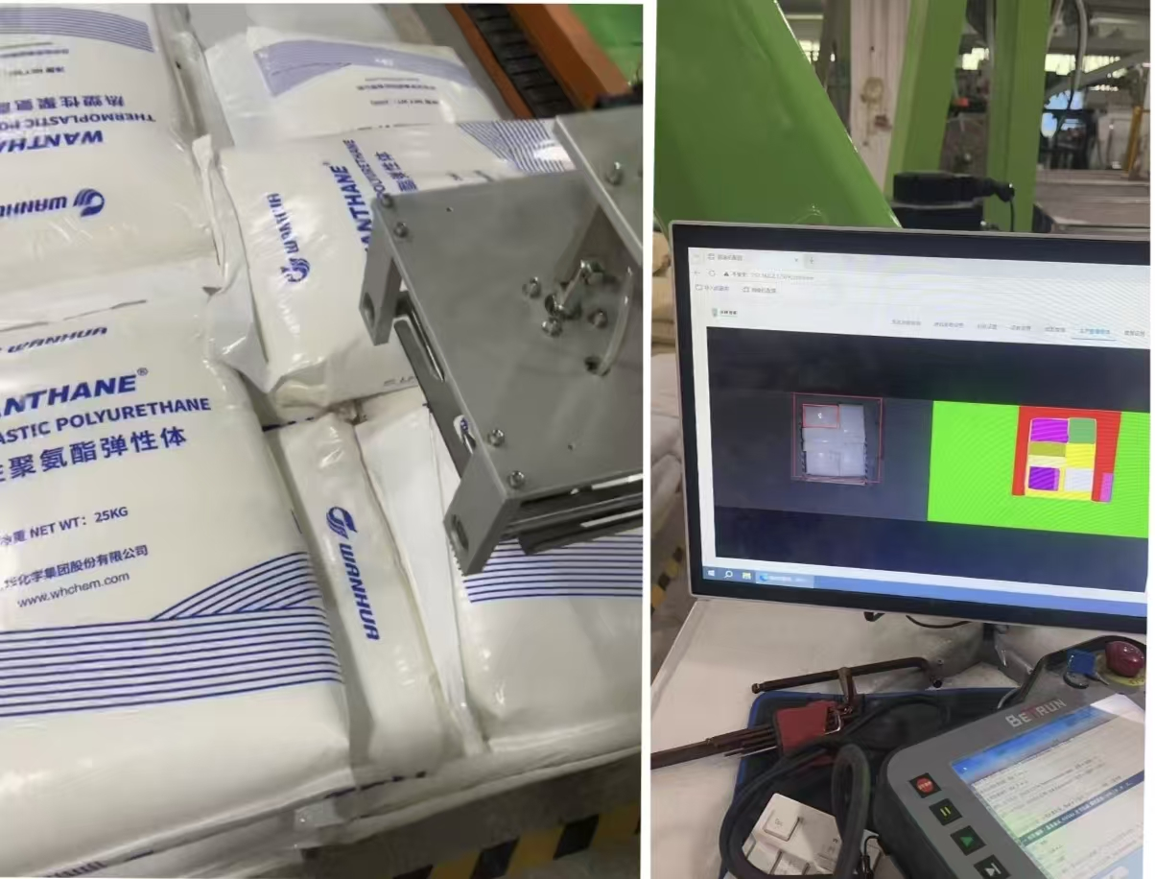 | 先排查软包的尺寸有没有变动，垛位最好不变，设置模型的尺寸和分割是根据软包来的
软包-示教器关节三角度超限 | 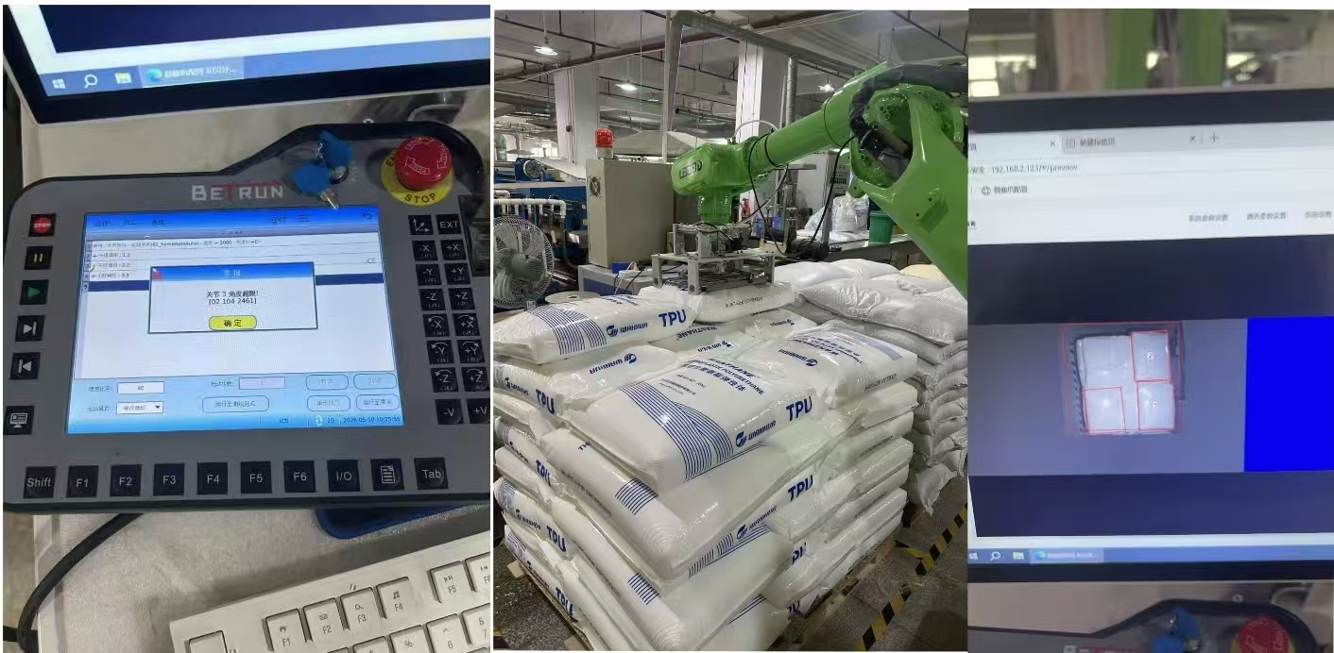 | 自动模式下机器人超限。机器人超限了是吧，那你就让他往外放一下这制作料吧，然后把这个位置标记一下，因为它的三轴有些近了。主要是看是抓靠近机器人那一边，还是外面那一边。如果是外面那一边的话，那你就把料放近一点。如果是里边那一边的话，那你就放远一点。

